Solicitud gráfica
 | Área: | Matemáticas |  |  | Fecha:
 | Grado: | 10
 | Título del tema: | Identifica tipos de ángulos ubicados en posición canónica |  |  | ¿Cuaderno de estudio o recurso? | Recurso
 | Editor: | ANDRES GOMEZ |  |  | Motor del recurso | M5A

 | Código guión o recurso: | MA_10_02_REC30 | ← Para determinar este código, visite la hoja de Ayuda
 |  |  |  |  | ESPECIFICACIÓN DE ARCHIVOS A ENTREGAR
Núm. | Archivo Shutterstock o ruta en web | Imagen para: | Tipo | Ubicación de la imagen en el recurso M5A | Nombre imagen SMALL | Tamaño imagen SMALL | Nombre imagen ZOOM | Tamaño imagen ZOOM | Descripción | Observaciones
IMG01 | 177120887 | Recurso M5A | Ilustración | Contenido | MA_10_02_REC30_IMG01n.png | 286 x 286 px | MA_10_02_REC30_IMG01a.png | 500 x 500 px |  | Línea del ángulo con la flecha hacia arriba
IMG02 | 92871622 | Recurso M5A | Ilustración | Contenido | MA_10_02_REC30_IMG02n.png | 286 x 286 px | MA_10_02_REC30_IMG02a.png | 500 x 500 px |  | Línea del ángulo con la flecha hacia abajo
IMG03 | 291030950 | Recurso M5A | Ilustración | Contenido | MA_10_02_REC30_IMG03n.png | 286 x 286 px | MA_10_02_REC30_IMG03a.png | 500 x 500 px |  | Línea del ángulo con la flecha hacia arriba
IMG04 | 375634837 | Recurso M5A | Ilustración | Contenido | MA_10_02_REC30_IMG04n.png | 286 x 286 px | MA_10_02_REC30_IMG04a.png | 500 x 500 px | 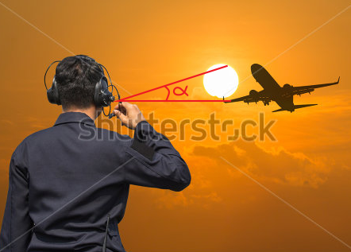 | Línea del ángulo con la flecha hacia arriba
IMG05 | 145773362 | Recurso M5A | Ilustración | Contenido | MA_10_02_REC30_IMG05n.png | 286 x 286 px | MA_10_02_REC30_IMG05a.png | 500 x 500 px |  | Línea del ángulo con la flecha hacia arriba
IMG06 | 71432827 | Recurso M5A | Ilustración | Contenido | MA_10_02_REC30_IMG06n.png | 286 x 286 px | MA_10_02_REC30_IMG06a.png | 500 x 500 px |  | Línea del ángulo con la flecha hacia abajo
IMG07 | 303476060 | Recurso M5A | Ilustración | Contenido | MA_10_02_REC30_IMG07n.png | 286 x 286 px | MA_10_02_REC30_IMG07a.png | 500 x 500 px | 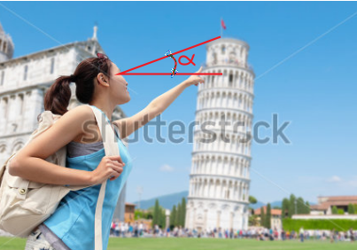 | línea del ángulo con la flecha hacia arriba
IMG08 | 41849614 | Recurso M5A | Ilustración | Contenido | MA_10_02_REC30_IMG08n.png | 286 x 286 px | MA_10_02_REC30_IMG08a.png | 500 x 500 px | 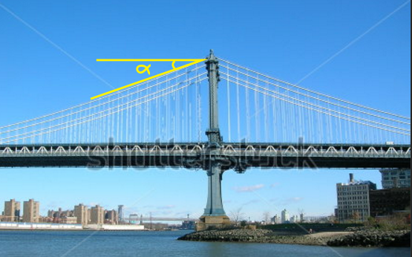 | Línea del ángulo con la flecha hacia abajo
IMG09 | 78662329 | Recurso M5A | Ilustración | Contenido | MA_10_02_REC30_IMG09n.png | 286 x 286 px | MA_10_02_REC30_IMG09a.png | 500 x 500 px | 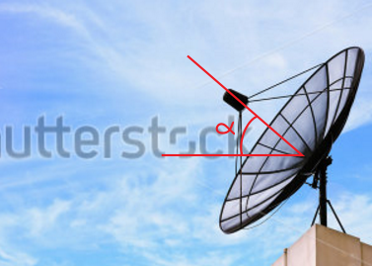 | Línea del ángulo con la flecha hacia arriba

